Sheet1
1.microSDカードのファイルシステムについて
 | ・microSDカードはFAT32でフォーマットしたものを使用します。
 | ・ロングファイル名は使えません。
 | ・日本語は使えません。アルファベットと数字のみです。

2.フォルダ構成について
 | ・microSDカードのフォルダ構成は下記のようにします。

 | Music | 音楽のwaveファイルを入れてください。
 | Effect01 | チャイムなどの効果音のwaveファイルを入れてください。
 | TimeWord | 時刻を読み上げるwaveファイルを入れてください。

3.使用可能なwaveファイルについて
 | サンプリング周波数 |  | 44.1khz, 22khz, 16khz, 8khz
 | チャンネル数 |  | ステレオ(2ch), モノラル(1ch) | *出力はモノラルのみです。
 | bit数 |  | 16bit, 8bit

4.時刻を告げる仕組み
 | ・時間が来た時に、時刻を告げる設定ファイル名は"Chime.txt"です。
 | ・スイッチを押した時に、時刻を告げる設定ファイル名は"TimeTone.txt"です。
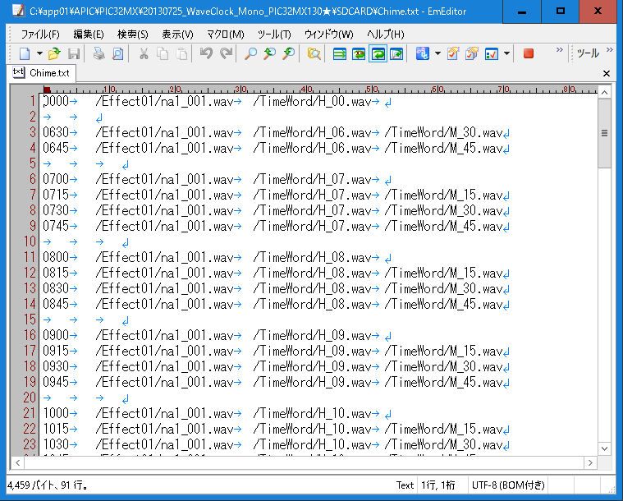
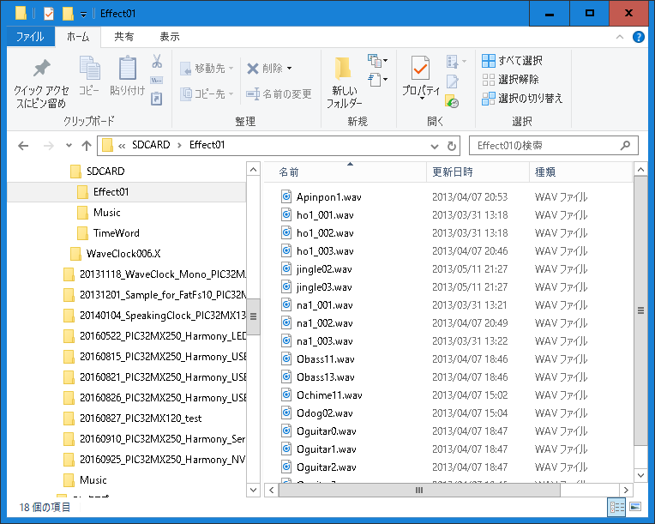
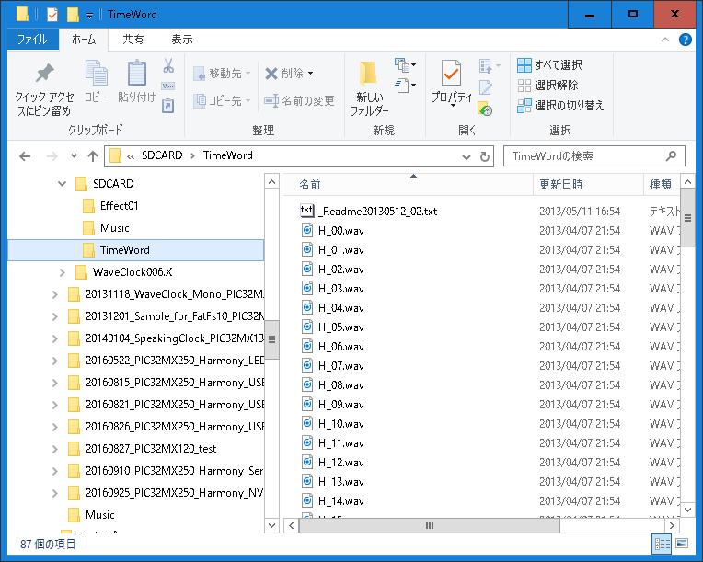
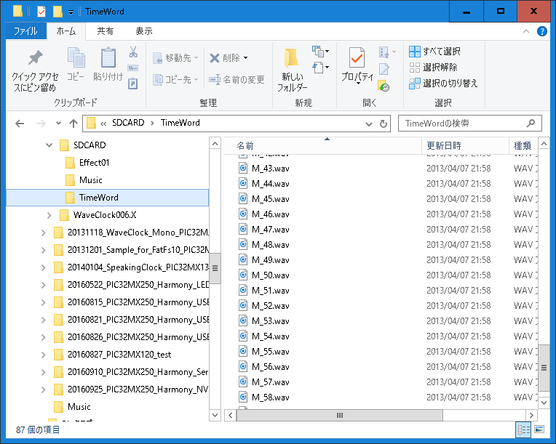
時刻7時45分
⇒"0745"
①
②
③
③
①
②

